상품제안서
리오 이중 스텐 텀블러 500ml | 상품코드: S06352

 |  |  |  |  |  |  | 02-713-8555 | www.synergygift.co.kr
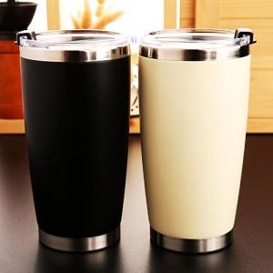

【상세/제작정보】 | <p>인쇄크기:실크-5*5cm / 레이저 3*3cm&nbsp;</p>

【인쇄/포장옵션】 | 실크, 레이저, 풀칼라 / 포장지포장

【공급단가】 | 수량 | 100~ | 300~ | 500~ | 1,000~ | 3,000~
*VAT별도 | 단가 | 4,720원 | 4,550원 | 4,370원 | 4,200원 | 4,090원

【상품 URL】 | https://www.synergygift.co.kr:443/src/goods_detail.php?gdno=11341

